表紙
作成日
2024/9/28

システム名 | D.Iブログ

 |  | 基本設計書

更新履歴

版数・リビジョン | 作成･更新日 |  | 改版理由・箇所 | 担当
Rev 1.00 | 2024-09-28 |  | 初版作成 | 田中

IO関連図
IO関連図
システム名 |  |  | 機能 |  | 担当者
D.Iブログ |  |  | ログイン |  | 田中

ユーザーがログイン情報（メールアドレス、パスワード）を入力
サーバーが認証処理を実行
認証成功ならTOP画面へ、失敗ならエラーメッセージを表示

データベース

認証処理（サーバー）
【認証成功】
（TOP画面へ遷移）
【認証失敗】
（エラーメッセージを表示）

ログイン画面

TOP画面(管理者）
アカウント登録
アカウント一覧
TOP画面（一般）

備考
アカウント権限によりTOP画面に表示される画面に違いあり

IO関連図
システム名 |  |  | 機能 |  | 担当者
D.Iブログ |  |  | アカウント登録 |  | 田中
入力項目
名前（姓）、名前（名）
カナ（姓）、カナ（名）
メールアドレス、パスワード
性別、郵便番号、住所（都道府県）
住所（市区町村）、住所（番地）、アカウント権限

 | 管理者アカウントでログイン後
 | TOP画面よりアカウント登録画面へ遷移

クライアントサイドバリデーション
【エラーあり】
（エラーメッセージを表示し再入力）
【エラーなし】
アカウント登録確認画面へ遷移（データ送信）

アカウント登録画面

「前に戻る」選択
（登録画面へ戻る、入力データ保持）
「登録する」選択
アカウント登録完了画面へ遷移（データ送信）
アカウント登録確認

データベース
データベース登録処理
【登録失敗】
（エラーメッセージを表示）
【登録成功】
（登録成功メッセージ）
アカウント登録完了

備考
アカウント登録完了後、TOPページへ遷移するボタンあり
権限制御: これらの機能は管理者のみが利用可能で、ログイン時にauthorityをチェックし、一般ユーザーにはアクセスできないように制御する

IO関連図
システム名 |  |  | 機能 |  | 担当者
D.Iブログ |  |  | アカウント削除 |  | 田中

データベース

 | 管理者アカウントでログイン後
 | TOP画面よりアカウント一覧画面へ遷移

アカウント一覧
削除したいアカウントを選択し、「削除」ボタンをクリック）

削除対象のアカウント情報を表示。
「削除する」を選択でアカウント削除確認画面へ遷移
（データ送信）
「前に戻る」で一覧画面に戻る

アカウント削除画面

「削除する」を選択でアカウント削除完了画面へ遷移
（データ送信）
「前に戻る」でアカウント削除画面に戻る
アカウント削除確認画面

データベース登録処理
【削除失敗】
（エラーメッセージを表示）
【削除成功】
（削除成功メッセージ）

アカウント削除完了画面
データベース

備考
アカウント削除完了後、TOPページへ遷移するボタンあり |  |  |  | 削除処理は`delete_flag`を`1`に更新
権限制御: これらの機能は管理者のみが利用可能で、ログイン時にauthorityをチェックし、一般ユーザーにはアクセスできないように制御する

IO関連図
システム名 |  |  | 機能 |  | 担当者
D.Iブログ |  |  | アカウント更新 |  | 田中

データベース

 | 管理者アカウントでログイン後
 | TOP画面よりアカウント一覧画面へ遷移

アカウント一覧
更新したいアカウントを選択し、「更新」ボタンをクリック）

更新対象のアカウント情報を表示。
「確認する」を選択でアカウント削除確認画面へ遷移
（データ送信）

更新可能項目
名前（姓）、名前（名）
カナ（姓）、カナ（名）
メールアドレス、パスワード
性別、郵便番号、住所（都道府県）
住所（市区町村）、住所（番地）、アカウント権限
アカウント更新画面

「更新する」を選択でアカウント更新完了画面へ遷移
（データ送信）
「前に戻る」でアカウント更新画面に戻る
アカウント更新確認画面

データベース登録処理
【更新失敗】
（エラーメッセージを表示）
【更新成功】
（更新成功メッセージ）

アカウント更新完了画面
データベース

備考
アカウント削除完了後、TOPページへ遷移するボタンあり |  |  |  | パスワード変更しない場合は空欄で更新する
権限制御: これらの機能は管理者のみが利用可能で、ログイン時にauthorityをチェックし、一般ユーザーにはアクセスできないように制御する

IO関連図
システム名 |  |  | 機能 |  | 担当者
D.Iブログ |  |  | アカウント検索・一覧 |  | 田中

ユーザーがログイン情報（メールアドレス、パスワード）を入力
サーバーが認証処理を実行
認証成功ならTOP画面へ、失敗ならエラーメッセージを表示

データベース

「検索」（検索条件を入力し、「検索」をクリック）
データベース
検索条件に基づいてデータを取得
検索結果をシステムに返す

アカウント一覧
 |  | TOP画面よりアカウント一覧画面へ遷移

データベース

アカウント一覧
（検索結果の表示）

備考
検索条件がすべて空欄で検索した場合、全データ表示
権限制御: これらの機能は管理者のみが利用可能で、ログイン時にauthorityをチェックし、一般ユーザーにはアクセスできないように制御する

画面レイアウト
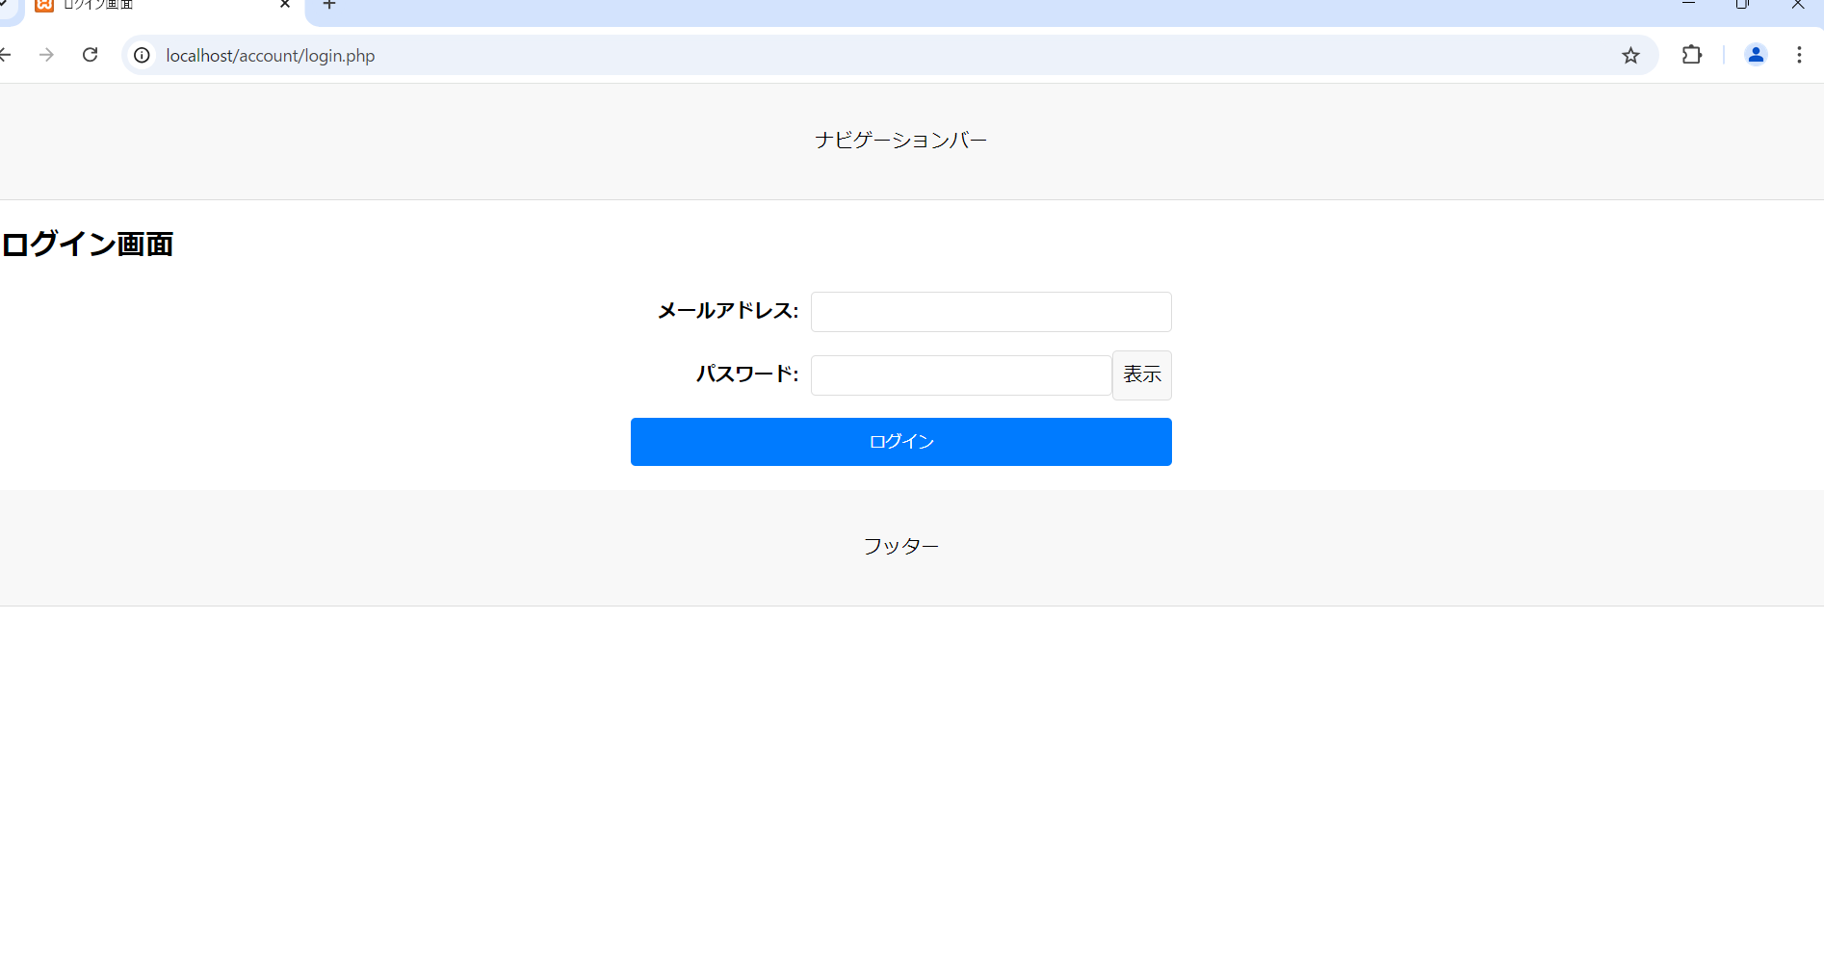
画面レイアウト
システム名 | 画面名 | 担当者
D.Iブログ | TOP画面 | 田中

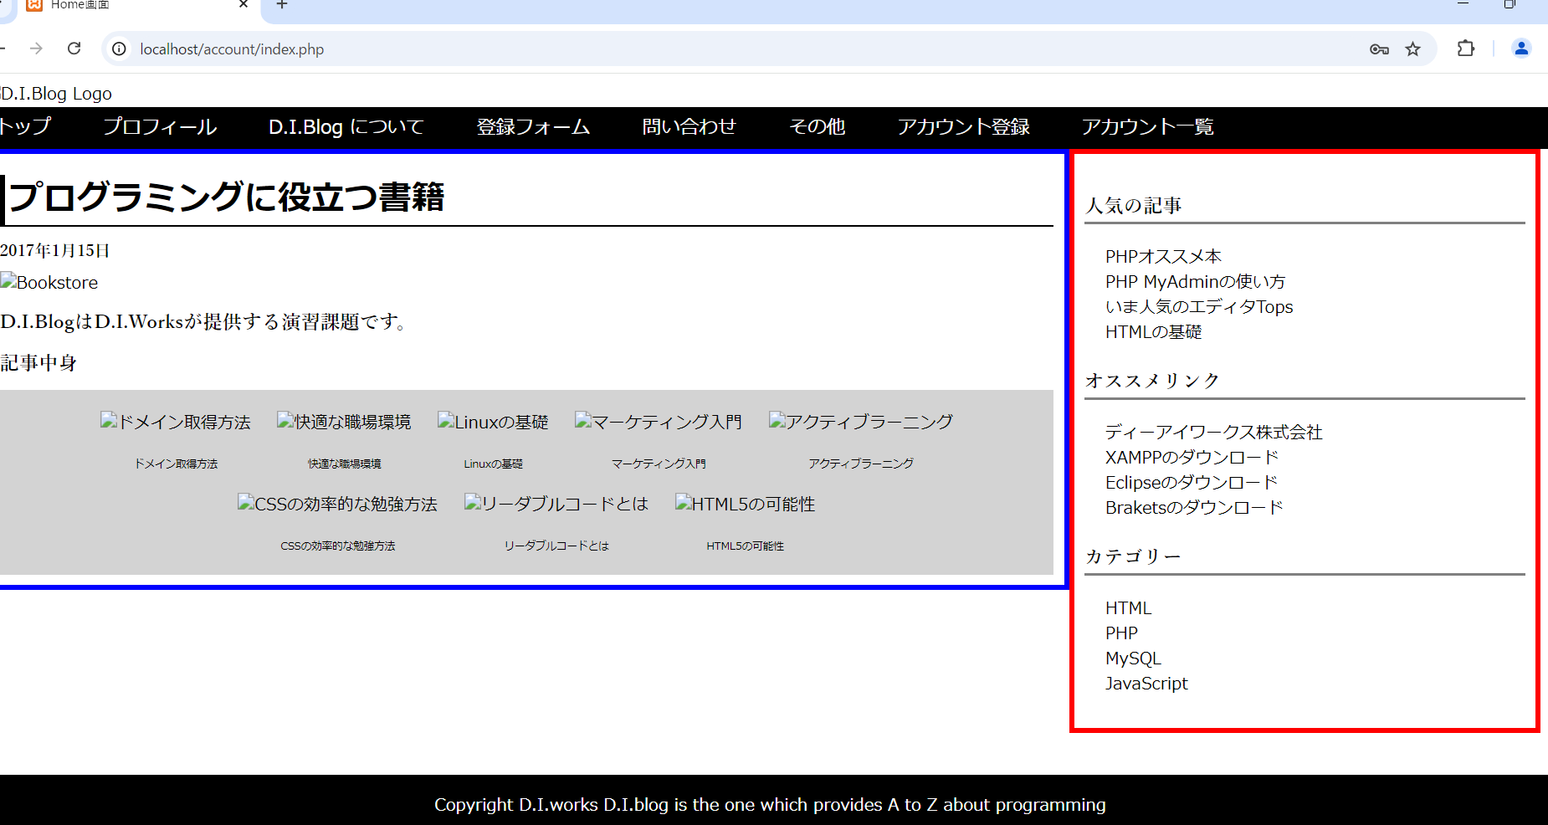

画面レイアウト
システム名 | 画面名 | 担当者
D.Iブログ | アカウント登録画面 | 田中
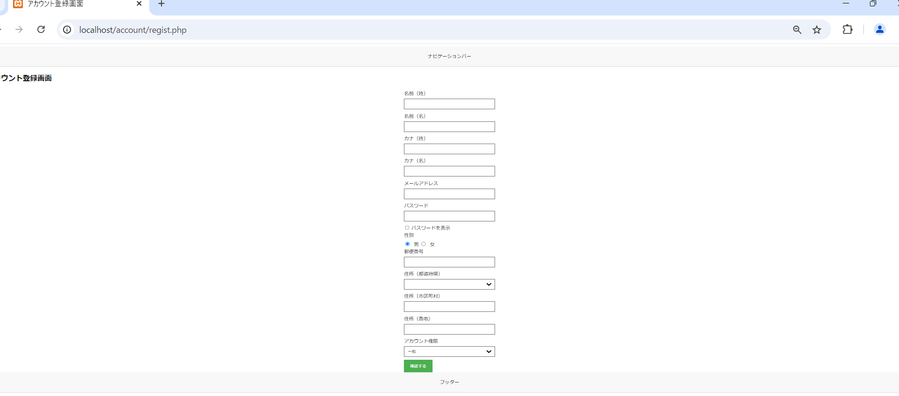

画面レイアウト
システム名 | 画面名 | 担当者
D.Iブログ | アカウント登録確認画面 | 田中

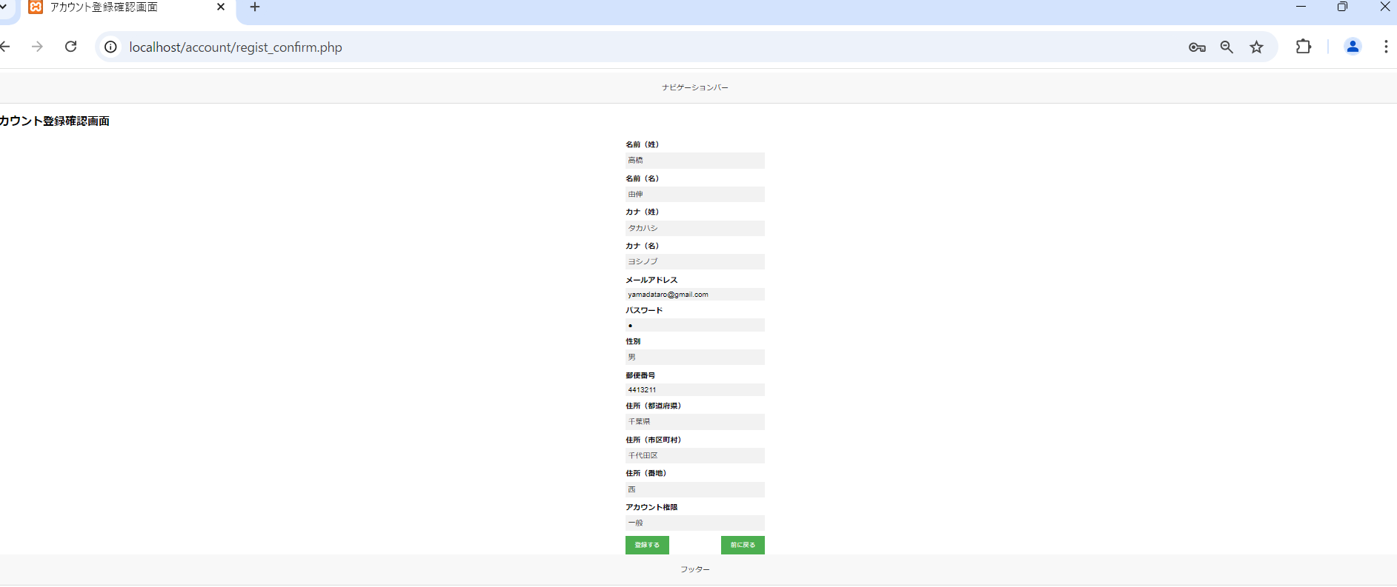

画面レイアウト
システム名 | 画面名 | 担当者
D.Iブログ | アカウント登録完了画面 | 田中



画面レイアウト
システム名 | 画面名 | 担当者
D.Iブログ | アカウント一覧画面 | 田中

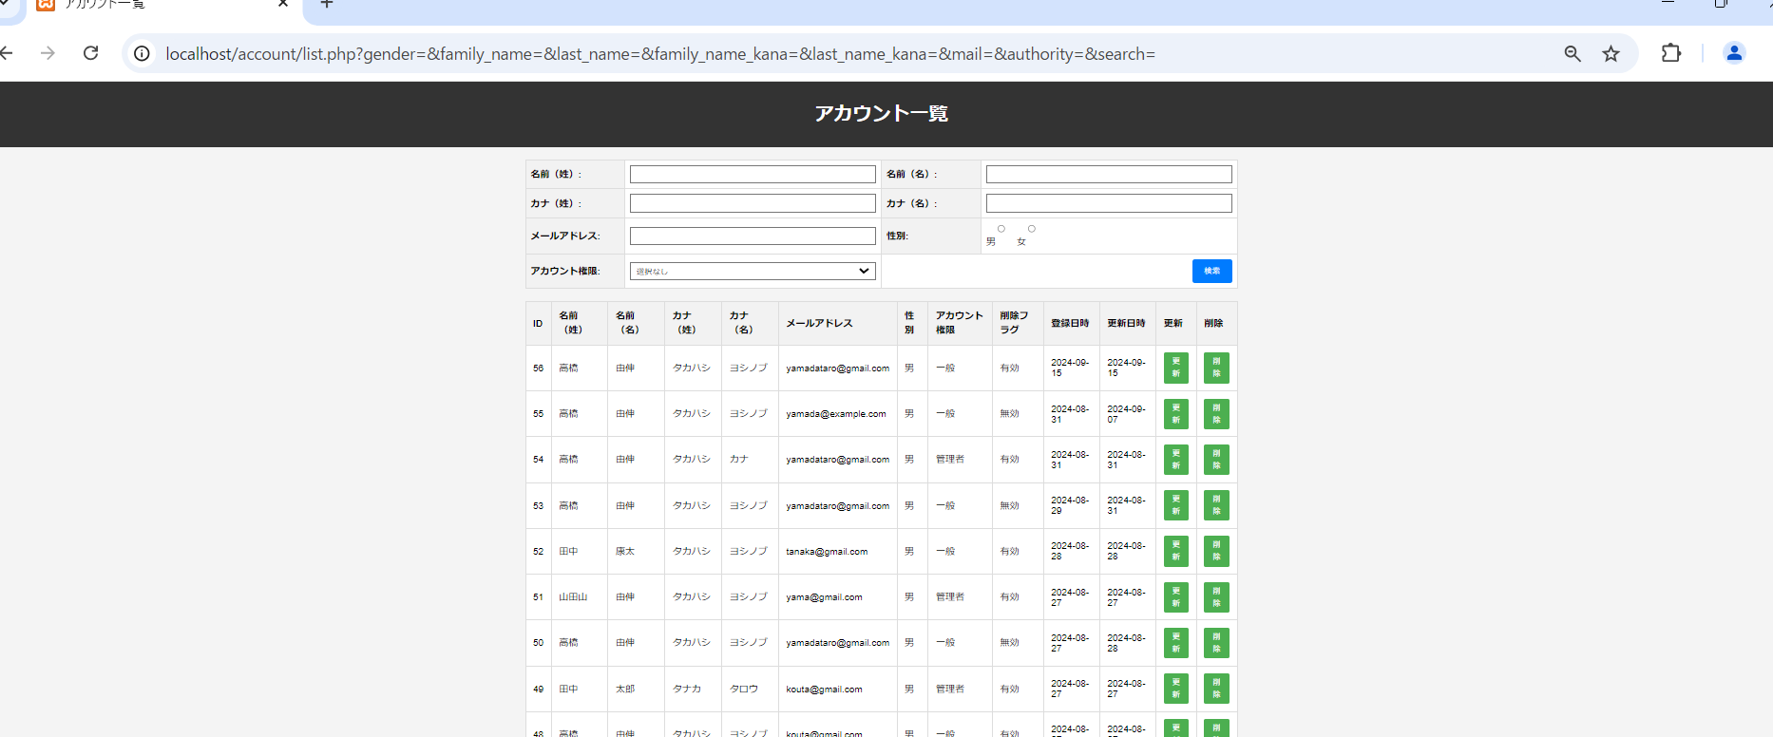

画面レイアウト
システム名 | 画面名 | 担当者
D.Iブログ | アカウント更新画面 | 田中

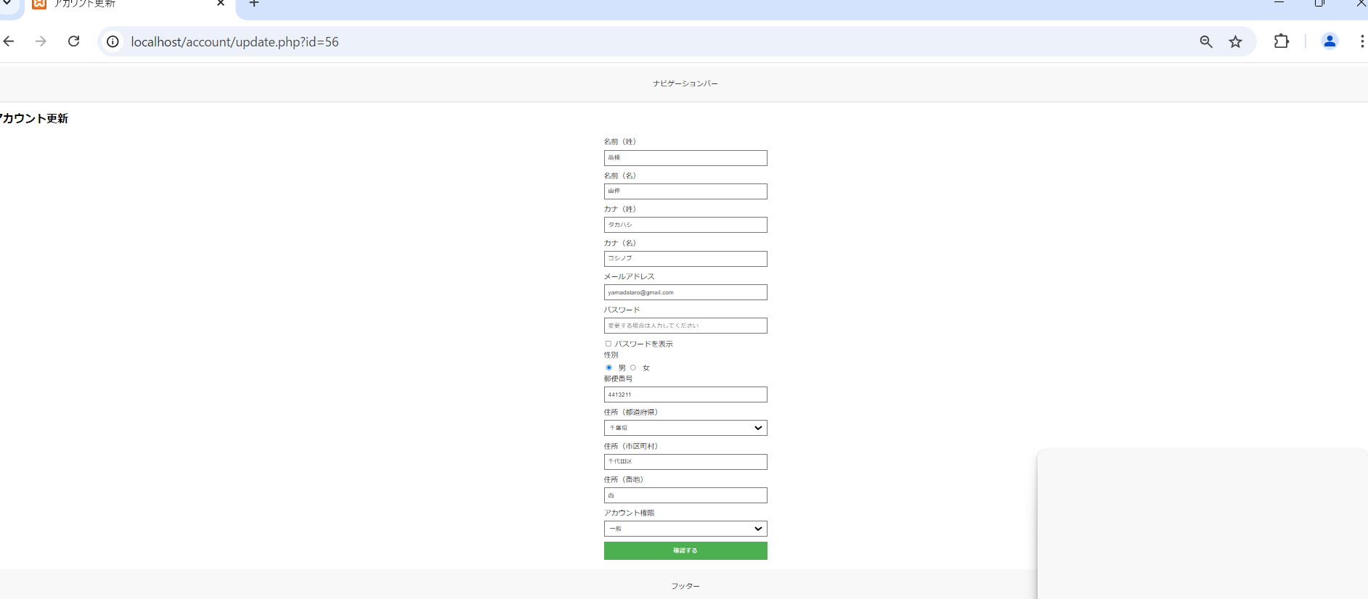

画面レイアウト
システム名 | 画面名 | 担当者
D.Iブログ | アカウント更新確認画面 | 田中



画面レイアウト
システム名 | 画面名 | 担当者
D.Iブログ | アカウント更新完了画面 | 田中

画面レイアウト
システム名 | 画面名 | 担当者
D.Iブログ | アカウント削除画面 | 田中

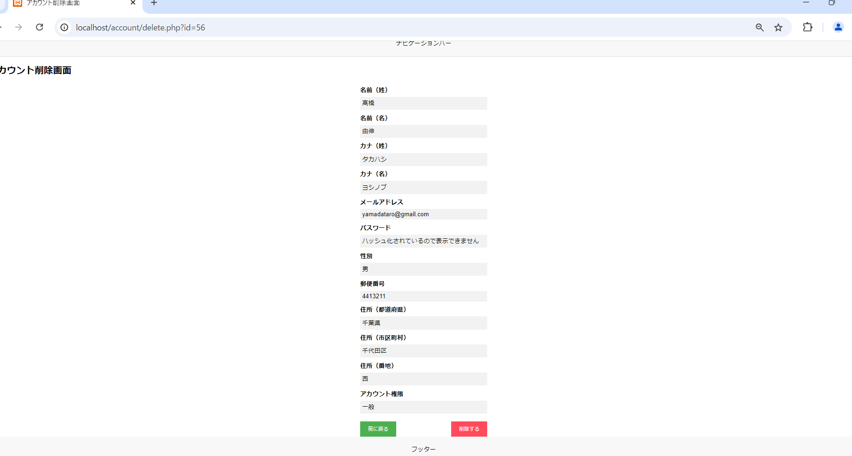

画面レイアウト
システム名 | 画面名 | 担当者
D.Iブログ | アカウント削除確認画面 | 田中

画面レイアウト
システム名 | 画面名 | 担当者
D.Iブログ | アカウント削除完了画面 | 田中

画面レイアウト
システム名 | 画面名 | 担当者
D.Iブログ | ログイン画面 | 田中

